Sheet1
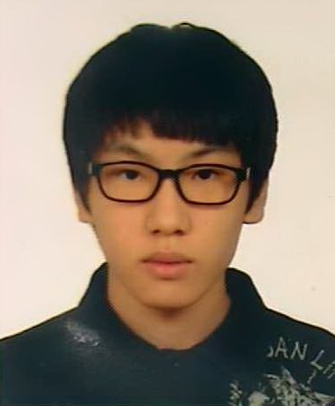 |  | 이 력 서
 |  | 성명 | 장 덕 원 | 주민등록번호
 |  |  |  | -
 |  | 주소
 |  | 전화번호
 |  | E-mail
년 | 월 | 일 | 학력 및 경력사항
2005 | 6 | 1 | 워드프로세서 1급 취득
2016 | 11 | 11 | 컴퓨터활용능력 1급 취득
2019 | 7 | 9 | 네트워크 관리사 2급 취득
2019 | 8 | 16 | 정보처리기사 취득
2020 | 2 | 21 | 경성대학교 소프트웨어학과 졸업
2020 |  |  | MCSE 취득
2021 |  |  | CCNA, CCNP 취득
2021 |  |  | LG CNS 입사

